Controle das Metas
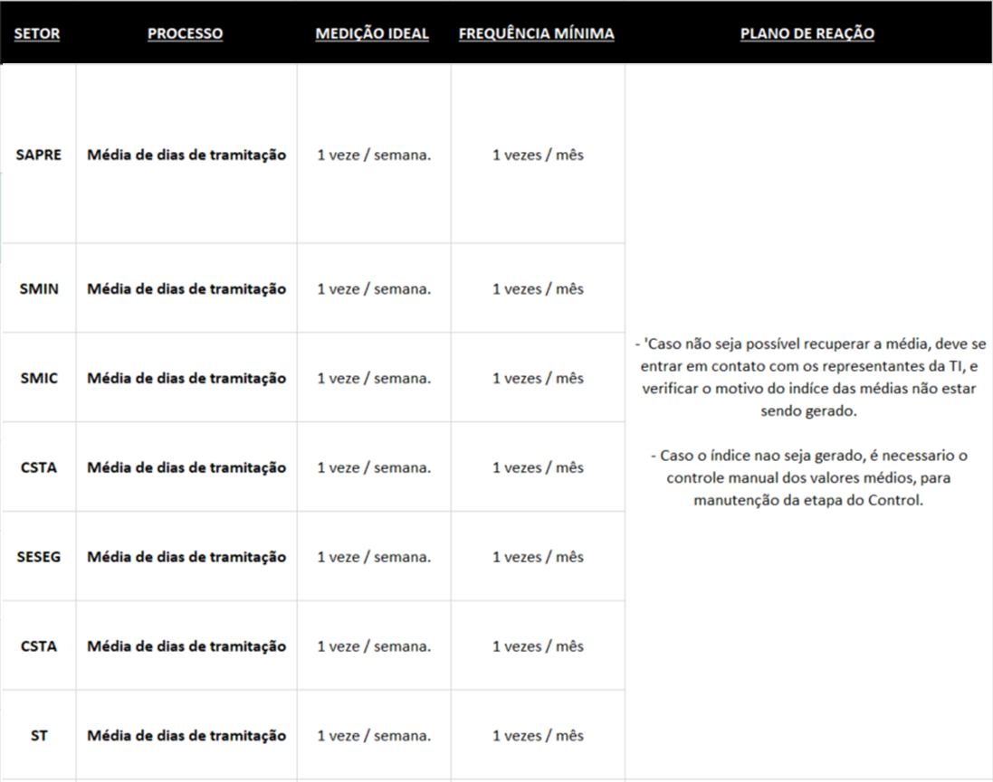
GLOBAIS | Especificas
 |  | ABRIL |  |  |  |  |  |  |  |  |  | MAIO |  |  |  |  |  |  |  | JUNHO |  |  |  |  |  |  |  | JULHO
 |  | 02 |  | 09 |  | 16 |  | 23 |  | 30 |  | 07 |  | 14 |  | 21 |  | 28 |  | 04 |  | 11 |  | 18 |  | 25 |  | 02 |  | 09 |  | 16 |  | 23 |  | 30
 |  | Média | Desv. Padr. | Média | Desv. Padr. | Média | Desv. Padr. | Média | Desv. Padr. | Média | Desv. Padr. | Média | Desv. Padr. | Média | Desv. Padr. | Média | Desv. Padr. | Média | Desv. Padr. | Média | Desv. Padr. | Média | Desv. Padr. | Média | Desv. Padr. | Média | Desv. Padr. | Média | Desv. Padr. | Média | Desv. Padr. | Média | Desv. Padr. | Média | Desv. Padr. | Média | Desv. Padr.
SECGS |  | 1 | 10 | 2 | 5 | 3 | 5 | 5 | 4 | 6 | 4 | 10 | 3 | 12 | 3 | 15 | 2 | 20 | 1
CIP |  | 2 | 9 | 2 | 6 | 3 | 6
SAPRE
SMIN
SMIC
CSTA
SESEG
CSTA
ST

 | SECGS | CIP | SAPRE | SMIN | SMIC | CSTA | SESEG | CSTA | ST
 | 1 | 2
 | 10 | 9
 | 2 | 2
 | 5 | 6
 | 3 | 3
 | 5 | 6
 | 5
 | 4
 | 6
 | 4

